Instrucciones
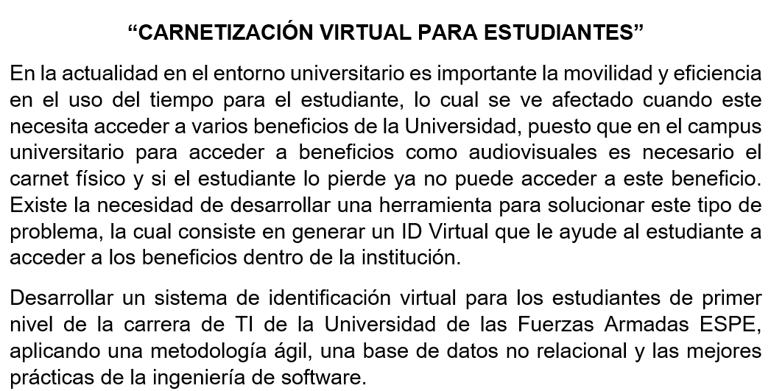

Gráficos
 | Proyecto
 | Identificacion Virtual

Gráfico de esfuerzo
2021-07-05 | 0
2021-07-06 | 1
2021-07-07 | 2
2021-07-08 | 5
2021-07-09 | 0
2021-07-10 | 0
2021-07-11 | 0

Gráfico de tareas
2021-07-05 | 0
2021-07-06 | 0
2021-07-07 | 0
2021-07-08 | 0
2021-07-09 | 0
2021-07-10 | 0
2021-07-11 | 0

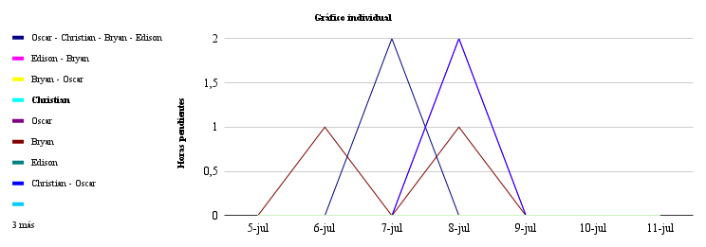

 | 2021-07-05 | 2021-07-06 | 2021-07-07 | 2021-07-08 | 2021-07-09 | 2021-07-10 | 2021-07-11 | 2021-07-12 | 2021-07-13 | 2021-07-14 | 2021-07-15 | 2021-07-16 | 2021-07-17 | 2021-07-18 | 2021-07-19 | 2021-07-20 | 2021-07-21 | 2021-07-22 | 2021-07-23 | 2021-07-24 | 2021-08-05 | 2021-08-06 | 2021-08-07 | 2021-08-08 | 2021-08-09 | 2021-08-10 | 2021-08-11 | 2021-08-12 | 2021-08-13 | 2021-08-14 | 2021-08-15 | 2021-08-16 | 2021-08-17 | 2021-08-18 | 2021-08-19 | 2021-08-20 | 2021-08-21 | 2021-08-22 | 2021-08-23 | 2021-08-24 | 2021-08-25 | 2021-08-26 | 2021-08-27 | 2021-08-28 | 2021-08-29 | 2021-08-30 | 2021-08-31 | 2021-09-01 | 2021-09-02 | 2021-09-03 | 2021-09-04 | 2021-09-05 | 2021-09-06 | 2021-09-07
Oscar - Christian - Bryan - Edison | 0 | 0 | 0 | 0 | 0 | 0 | 0 | 0 | 0 | 0 | 0 | 0 | 0 | 0 | 0 | 2 | 0 | 2 | 0 | 0 | 0 | 0 | 0 | 0 | 0 | 0 | 0 | 0 | 1 | 0 | 0 | 0 | 0 | 0 | 0 | 0 | 0 | 0 | 1 | 1 | 1 | 2 | 1 | 2 | 0 | 0 | 0 | 0 | 0 | 0 | 0 | 0 | 0 | 1
Edison - Bryan | 0 | 0 | 0 | 2 | 0 | 0 | 0 | 0 | 0 | 0 | 2 | 0 | 0 | 0 | 0 | 0 | 0 | 0 | 0 | 0 | 0 | 0 | 0 | 0 | 0 | 0 | 0 | 0 | 0 | 0 | 0 | 0 | 0 | 0 | 0 | 0 | 0 | 0 | 0 | 0 | 0 | 0 | 0 | 0 | 0 | 0 | 0 | 0 | 0 | 0 | 0 | 0 | 0 | 0
Bryan - Oscar | 0 | 0 | 0 | 0 | 0 | 0 | 0 | 0 | 1 | 0 | 1 | 0 | 0 | 0 | 0 | 1 | 0 | 0 | 0 | 0 | 0 | 0 | 0 | 0 | 1 | 1 | 0 | 0 | 0 | 0 | 0 | 0 | 0 | 0 | 0 | 0 | 0 | 0 | 0 | 0 | 0 | 0 | 0 | 0 | 0 | 0 | 0 | 0 | 0 | 0 | 0 | 0 | 0 | 0
Christian | 0 | 0 | 0 | 0 | 0 | 0 | 0 | 0 | 0 | 0 | 0 | 0 | 0 | 0 | 0 | 0 | 0 | 0 | 0 | 0 | 1 | 1 | 0 | 0 | 0 | 0 | 0 | 0 | 0 | 0 | 0 | 0 | 0 | 0 | 0 | 0 | 0 | 0 | 0 | 0 | 0 | 0 | 0 | 0 | 0 | 0 | 0 | 0 | 0 | 0 | 0 | 0 | 1 | 0
Oscar | 0 | 0 | 0 | 0 | 0 | 0 | 0 | 0 | 0 | 0 | 0 | 0 | 0 | 0 | 0 | 0 | 0 | 0 | 0 | 0 | 0 | 0 | 0 | 0 | 0 | 0 | 0 | 0 | 0 | 0 | 0 | 0 | 0 | 0 | 0 | 0 | 0 | 0 | 0 | 0 | 0 | 0 | 0 | 0 | 0 | 0 | 0 | 0 | 0 | 2 | 0 | 0 | 0 | 0
Bryan | 0 | 0 | 0 | 0 | 0 | 0 | 0 | 0 | 0 | 0 | 0 | 0 | 0 | 0 | 0 | 0 | 0 | 0 | 0 | 0 | 0 | 0 | 0 | 0 | 0 | 0 | 0 | 0 | 0 | 0 | 0 | 0 | 0 | 0 | 1 | 1 | 1 | 1 | 1 | 0 | 0 | 0 | 0 | 0 | 0 | 2 | 2 | 2 | 2 | 0 | 0 | 0 | 0 | 0
Edison | 0 | 0 | 0 | 0 | 0 | 0 | 0 | 0 | 0 | 0 | 0 | 0 | 0 | 0 | 0 | 0 | 0 | 0 | 0 | 0 | 0 | 0 | 1 | 1 | 0 | 0 | 0 | 2 | 0 | 0 | 0 | 0 | 0 | 0 | 0 | 0 | 0 | 0 | 0 | 0 | 0 | 3 | 0 | 0 | 0 | 0 | 0 | 0 | 0 | 0 | 0 | 0 | 1 | 0
Christian - Oscar | 0 | 0 | 0 | 2 | 0 | 0 | 0 | 0 | 0 | 0 | 2 | 0 | 0 | 0 | 0 | 0 | 0 | 0 | 0 | 0 | 0 | 0 | 0 | 0 | 0 | 0 | 0 | 0 | 0 | 0 | 0 | 0 | 0 | 0 | 0 | 0 | 0 | 0 | 0 | 0 | 0 | 0 | 0 | 0 | 0 | 0 | 0 | 0 | 0 | 0 | 0 | 0 | 0 | 0
Edison - Christian | 0 | 0 | 0 | 0 | 0 | 0 | 0 | 0 | 0 | 0 | 0 | 0 | 0 | 0 | 0 | 0 | 0 | 0 | 0 | 0 | 0 | 0 | 0 | 0 | 0 | 0 | 2 | 0 | 0 | 0 | 0 | 0 | 0 | 0 | 0 | 0 | 0 | 0 | 0 | 0 | 0 | 0 | 0 | 0 | 0 | 0 | 0 | 0 | 0 | 0 | 0 | 0 | 0 | 0
#REF! | 0 | 0 | 0 | 0 | 0 | 0 | 0 | 0 | 0 | 0 | 0 | 0 | 0 | 0 | 0 | 0 | 0 | 0 | 0 | 0 | 0 | 0 | 0 | 0 | 0 | 0 | 0 | 0 | 0 | 0 | 0 | 0 | 0 | 0 | 0 | 0 | 0 | 0 | 0 | 0 | 0 | 0 | 0 | 0 | 0 | 0 | 0 | 0 | 0 | 0 | 0 | 0 | 0 | 0
0 | 0 | 0 | 0 | 0 | 0 | 0 | 0 | 0 | 0 | 0 | 0 | 0 | 0 | 0 | 0 | 0 | 0 | 0 | 0 | 0 | 0 | 0 | 0 | 0 | 0 | 0 | 0 | 0 | 0 | 0 | 0 | 0 | 0 | 0 | 0 | 0 | 0 | 0 | 0 | 0 | 0 | 0 | 0 | 0 | 0 | 0 | 0 | 0 | 0 | 0 | 0 | 0 | 0 | 0
0 | 0 | 0 | 0 | 0 | 0 | 0 | 0 | 0 | 0 | 0 | 0 | 0 | 0 | 0 | 0 | 0 | 0 | 0 | 0 | 0 | 0 | 0 | 0 | 0 | 0 | 0 | 0 | 0 | 0 | 0 | 0 | 0 | 0 | 0 | 0 | 0 | 0 | 0 | 0 | 0 | 0 | 0 | 0 | 0 | 0 | 0 | 0 | 0 | 0 | 0 | 0 | 0 | 0 | 0

